Judges
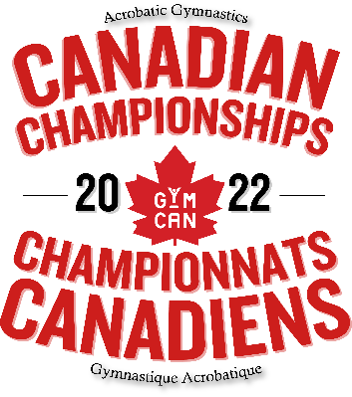

Acro Canadian Championships 2022 Championnats canadiens Acro
Judges / Juges
Province | Last Name / Nom de Famille | First Name / Prénom | Email Address / Courriel | Phone Number / Numéro de téléphone | TRA Level / Niveau TRA | DMT Level / Niveau DMT | TUM Level / Niveau TUM | Criminal Record Check / Vérification judiciaire | Respect in Sport / Respect et Sport

